상품제안서
송월 30수 150g 항균세면타월 | 상품코드: S09240

 |  |  |  |  |  |  | 02-713-8555 | www.synergygift.co.kr
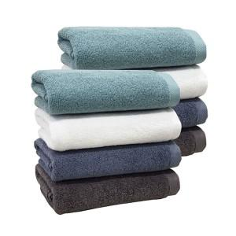 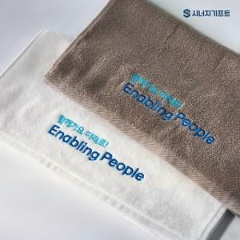 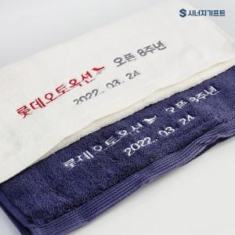

【상세/제작정보】 | 항균력 99.9% 30수 150g 가정용 타월

【인쇄/포장옵션】 | 실크, 자수 / 포장지포장

【공급단가】 | 수량 | 100~ | 500~ | 1,000~ | 3,000~ | 5,000~
*VAT별도 | 터키스 | 3,650원 | 3,590원 | 3,510원 | 3,370원 | 3,230원
 | 흰색 | 3,650원 | 3,590원 | 3,510원 | 3,370원 | 3,230원
 | 진하늘 | 3,650원 | 3,590원 | 3,510원 | 3,370원 | 3,230원
 | 진회색 | 3,650원 | 3,590원 | 3,510원 | 3,370원 | 3,230원

【상품 URL】 | https://www.synergygift.co.kr:443/src/goods_detail.php?gdno=19928

